contagem do malote
 |  | PROCEDIMENTO OPERACIONAL PADRÃO |  |  |  |  | Controle: | TP -001
 |  |  |  |  |  |  | Tempo de Cíclo: | 10 MINUTOS
Atividade: |  | Contagem do Malote |  |  |  |  | Periocidade | DIÁRIO
Setor: |  | Frente de caixa
Responsável : |  | Operador e fiscal caixa
Criado em: |  | 2026-05-04 |  | Revisado: | Débora Ribeiro | Número da Revisão: |  | 0
MATERIAIS NECESSÁRIOS DE ENTRADA
1 | Dinheiro |  |  |  | 4
2 | Saquinho plastico |  |  |  | 5
3 | Malote
PASSO A PASSO
Começar a contagem das moedas do valor menor para o maior , formando um real conforme
modelo abaixo e ir colocando encima do caixa.
1

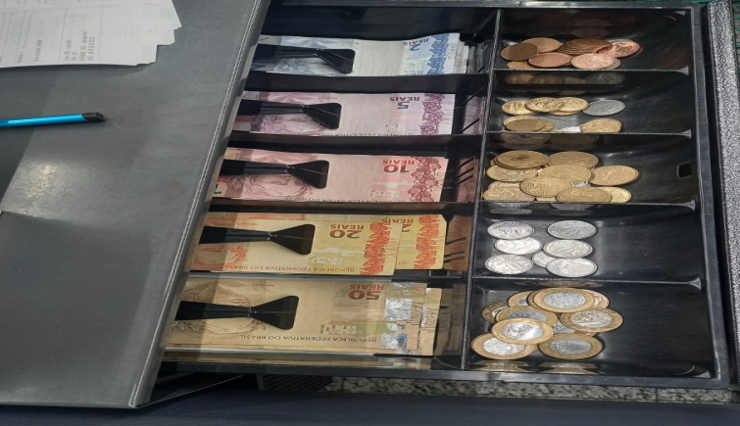
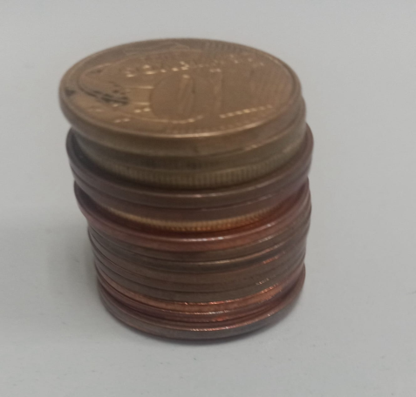

1 real
1 real

2
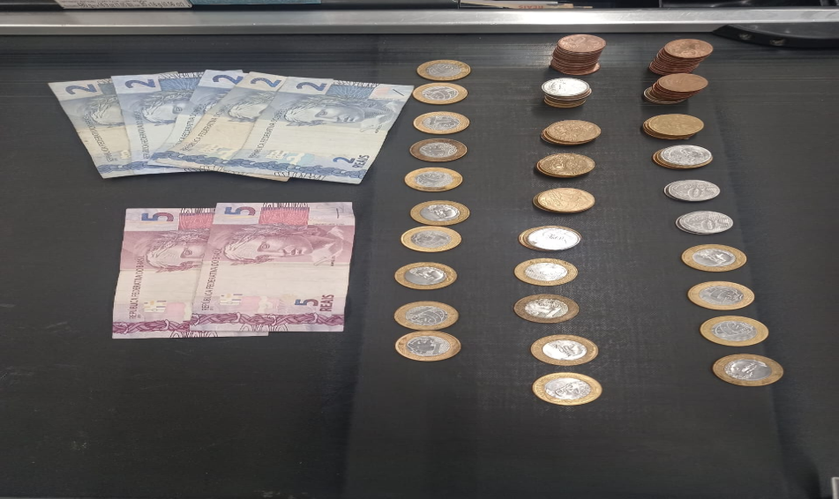
Montar as moedas e notas conforme modelo e em seguida chamar um fiscal para verificar e realizar o fechamento do caixa. Depois da verificaçao do fiscal guardar as moedas 10 reais em cada saquinho e organizar dentro do malote.
obs. A montagem dos valores vai ser de acordo com o que tiver na gaveta .

Com as notas totaliza
50 reais.
10 reais
10 reais
10 reaiss

RESULTADO ESPERADO (SAÍDAS)
1 | Valor correto no malote
2
APROVAÇÃO
Responsável |  |  | Líder |  |  |  | SIM

